Plan1
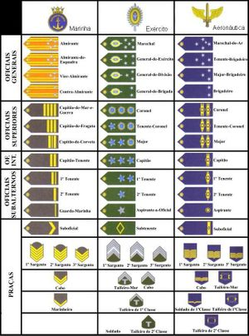
Marechal | 10
General | 9
Coronel | 8
Major | 7
Capitão | 6
Tenente | 5
Sargento | 4
Cabo | 3
Soldado | 2
Espião | 1
Bomba | -1

